图纸信息表
页码 | 表格名称 | 字段名称 | 字段值 | 标准字段名 | 标准字段值
1 | 阀门参数表 | ID | 2DEL6431VN,2DEL6439VN,1DEL6431VN,1DEL6439VN,2DEL5431VN,2DEL5439VN,1DEL5431VN,1DEL5439VN,2DEL4431VN,2DEL4439VN,1DEL4431VN,1DEL4439VN | 功能位置编码 | 2DEL6431VN,2DEL6439VN,1DEL6431VN,1DEL6439VN,2DEL5431VN,2DEL5439VN,1DEL5431VN,1DEL5439VN,2DEL4431VN,2DEL4439VN,1DEL4431VN,1DEL4439VN | 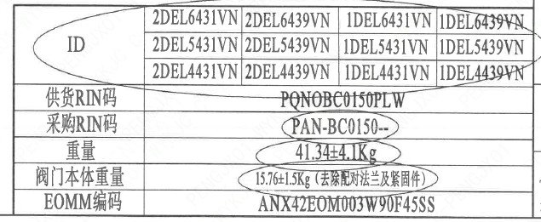
1 | 阀门参数表 | 供货RIN码 | PONOBC0150PLW | 供货RIN码 | PONOBC0150PLW
1 | 阀门参数表 | 采购RIN码 | PAN-BC0150-- | 采购RIN码 | PAN-BC0150--
1 | 阀门参数表 | 重量 | 41.34±4.1Kg
1 | 阀门参数表 | 阀门本体重量 | 15.76±1.5Kg（去除配对法兰及紧固件）
1 | 阀门参数表 | EOMM编码 | ANX42EOM003W90F45SS
1 | 主要性能参数 | 公称通径 | DN150 | 阀门入口口径 | DN150
 |  |  |  | 阀门出口口径 | DN150
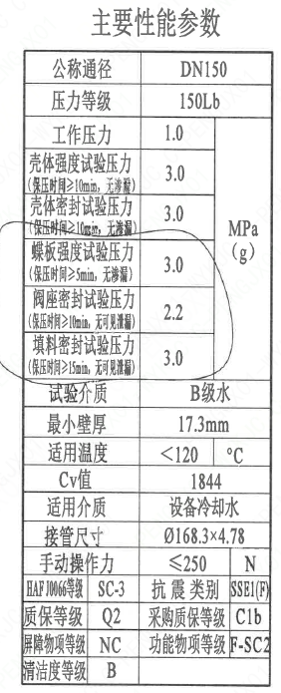
1 | 主要性能参数 | 压力等级 | 150Lb
1 | 主要性能参数 | 工作压力 | 1.0
1 | 主要性能参数 | 壳体强度试验压力（保压时间≥10min，无渗漏） | 3.0
1 | 主要性能参数 | 壳体密封试验压力（保压时间≥10min，无渗漏） | 3.0
1 | 主要性能参数 | 蝶板强度试验压力（保压时间≥5min，无渗漏） | 3.0
1 | 主要性能参数 | 阀座密封试验压力（保压时间≥10min，无可见泄漏） | 2.2
1 | 主要性能参数 | 填料密封试验压力（保压时间≥15mm，无可见泄漏） | 3.0
1 | 主要性能参数 | 试验介质 | B级水
1 | 主要性能参数 | 最小壁厚 | 17.3mm
1 | 主要性能参数 | 适用温度 | <120
1 | 主要性能参数 | Cv值 | 1844 | 设计要求流量系数 | 1844
1 | 主要性能参数 | 适用介质 | 设备冷却水 | 流体介质 | N
1 | 主要性能参数 | 接管尺寸 | ∅168.3×4.78 | 入口接管外径 | 168.3
 |  |  |  | 入口接管壁厚 | 4.78
 |  |  |  | 出口接管外径 | 168.3
 |  |  |  | 出口接管壁厚 | 4.78
1 | 主要性能参数 | 手动操作力 | ≤250
1 | 主要性能参数 | HAF J0066级 | SC-3 | 核安全等级（阀门本体） | SC-3
1 | 主要性能参数 | 抗震类别 | SSE1(F) | 抗震要求 | SSE1
 |  |  |  | 抗震分类 | F
1 | 主要性能参数 | 质保等级 | Q2 | 物项质保等级 | Q2
1 | 主要性能参数 | 采购质保等级 | C1b
1 | 主要性能参数 | 屏障物项等级 | NC | 屏障物项分级 | NC
1 | 主要性能参数 | 功能物项分级 | F-SC2 | 功能物项分级（可运行性） | F-SC2
 |  |  |  | 功能物项分级（完整性） | F-SC2
1 | 主要性能参数 | 清洁度等级 | B | 清洁度等级 | B
1 | 阀门重心信息表 | 整机重心位置 | （2,1.5,70）
1 | 阀门重心信息表 | 驱动装置重心位置 | （20,30,222）

材料清单
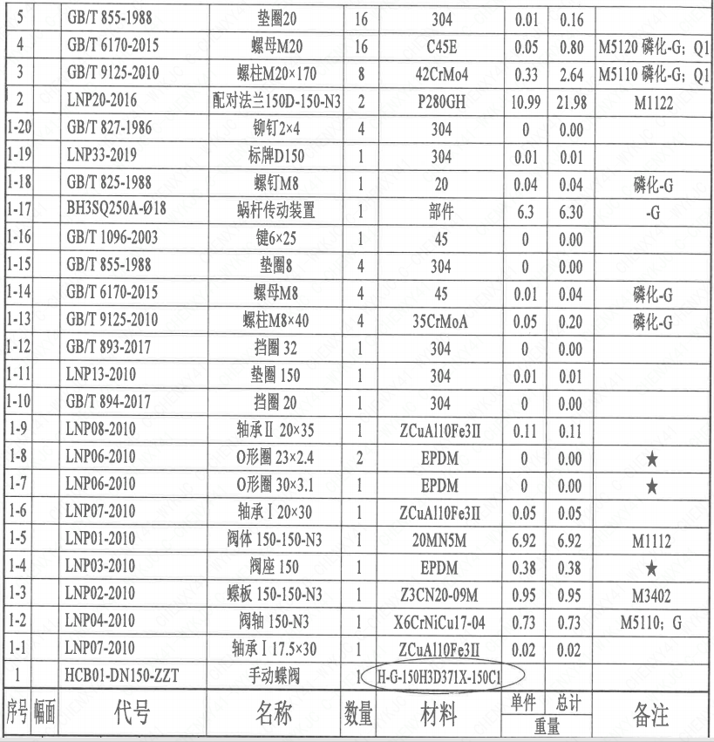
页码 | 序号 | 幅面 | 代号 | 名称 | 数量 | 材料 | 单件 | 总计 | 备注
1 | 1 |  | HCB01-DN150-ZZT | 手动蝶阀 | 1 | H-G-150H3D371X-150Ct | 0.02 | 0.02
1 | 1-1 |  | LNP07-2010 | 轴承Ⅰ17.5×30 | 1 | ZCuAl10Fe3Ⅱ | 0.02 | 0.02
1 | 1-2 |  | LNP04-2010 | 阀轴150-N3 | 1 | X6CrNiCu17-04 | 0.73 | 0.73 | M5110-G
1 | 1-3 |  | LNP02-2010 | 蝶板150-150-N3 | 1 | Z3CN20-09M | 0.95 | 0.95 | M3402
1 | 1-4 |  | LNP03-2010 | 阀座150 | 1 | EPDM | 0.38 | 0.38
1 | 1-5 |  | LNP01-2010 | 阀体150-150-N3 | 1 | 20MN5M | 6.92 | 6.92 | M1112
1 | 1-6 |  | LNP07-2010 | 轴承Ⅰ20×30 | 1 | ZCuAl10Fe3Ⅱ | 0.05 | 0.05
1 | 1-7 |  | LNP06-2010 | O形圈30×3.1 | 1 | EPDM | 0 | 0.00
1 | 1-8 |  | LNP06-2010 | O形圈23×2.4 | 2 | EPDM | 0 | 0.00
1 | 1-9 |  | LNP08-2010 | 轴承Ⅱ20×35 | 1 | ZCuAl10Fe3Ⅱ | 0.11 | 0.11
1 | 1-10 |  | GB/T 894-2017 | 挡圈20 | 1 | 304 | 0 | 0.00
1 | 1-11 |  | LNP13-2010 | 垫圈150 | 1 | 304 | 0.01 | 0.01
1 | 1-12 |  | GB/T 893-2017 | 挡圈32 | 1 | 304 | 0 | 0.00
1 | 1-13 |  | GB/T 9125-2010 | 螺柱 M8×40 | 4 | 35CrMoA | 0.05 | 0.20 | 磷化-G
1 | 1-14 |  | GB/T 6170-2015 | 螺母M8 | 4 | 45 | 0.01 | 0.04 | 磷化-G
1 | 1-15 |  | GB/T 855-1988 | 垫圈8 | 4 | 304 | 0 | 0.00
1 | 1-16 |  | GB/T 1096-2003 | 键6×25 | 1 | 45 | 0 | 0.00
1 | 1-17 |  | BH3SQ250A-?18 | 蜗杆传动装置 | 1 | 部件 | 6.3 | 6.30 | -G
1 | 1-18 |  | GB/T 825-1988 | 螺钉M8 | 1 | 20 | 0.04 | 0.04 | 磷化-G
1 | 1-19 |  | LNP33-2019 | 标牌D150 | 1 | 304 | 0.01 | 0.01
1 | 1-20 |  | GB/T 827-1986 | 铆钉2×4 | 4 | 304 | 0 | 0.00
1 | 2 |  | LNP20-2016 | 配对法兰150D-150-N3 | 2 | P280GH | 10.99 | 21.98 | M1122
1 | 3 |  | GB/T 9125-2010 | 螺柱 M20×170 | 8 | 42CrMo4 | 0.33 | 2.64 | M5110 磷化-G-Q1
1 | 4 |  | GB/T 6170-2015 | 螺母 M20 | 16 | C45E | 0.05 | 0.80 | M5120 磷化-G-Q1
1 | 5 |  | GB/T 855-1988 | 垫圈20 | 16 | 304 | 0.01 | 0.16

技术要求
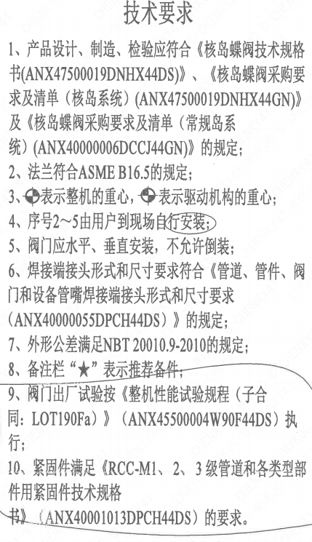
页码 | 字段名称 | 内容
1 | 技术要求-1 | 1、产品设计、制造、检验应符合《核岛蝶阀技术规格书（ANX47500019DNHX44DS)》、《核岛蝶阀采购要求及清单（核岛系统）（ANX47500019DNHX44GN）》及《核岛蝶阀采购要求及清单（常规岛系统）（ANX40000006DCCJ44GN）》的规定；
1 | 技术要求-2 | 2、法兰符合ASMEB16.5的规定；
1 | 技术要求-3 | 3、表示整机的重心，表示驱动机构的重心；
1 | 技术要求-4 | 4、序号2~5由用户到现场自行安装；
1 | 技术要求-5 | 5、阀门应水平、垂直安装，不允许倒装；
1 | 技术要求-6 | 6、焊接端接头形式和尺寸要求符合《管道、管件、阀门和设备管嘴焊接端接头形式和尺寸要求（ANX40000055DPCH44DS）》的规定；
1 | 技术要求-7 | 7、外形公差满足NBT20010.9-2010的规定；
1 | 技术要求-8 | 8、备注栏“★”表示推荐备件；
1 | 技术要求-9 | 9、阀门出厂试验按《整机性能试验规程（子合同：LOT190Fa）》（ANX45500004W90F44DS）执行；
1 | 技术要求-10 | 10、紧固件满足《RCC-M1、2、3级管道和各类型部件用紧固件技术规格书》（ANX40001013DPCH44DS）的要求.
1 | 采购要求及清单文件编码 | ANX47500019DNHX44GN
1 | 采购要求及清单文件编码 | ANX40000006DCCJ44GN

图签栏
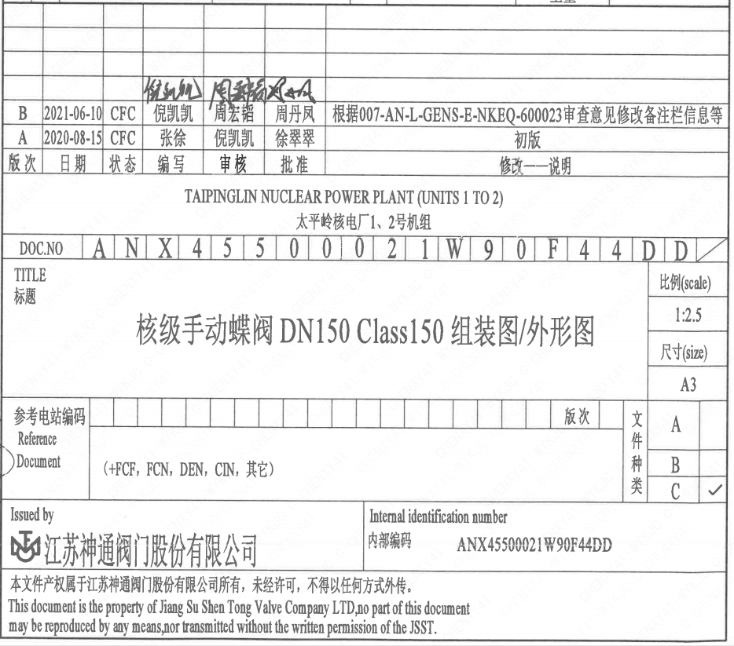
页码 | 文件编码 | 卷标 | 标题 | 参考文件编码 | 参考电站编码版次
1 | ANX45500021W90F44DD |  | 核级手动蝶阀DN150Class150组装图/外形图

